Лист1
Школа | МБОУ "СОШ №7" |  |  |  | 2022-09-05
"№ | Наименование | Адрес на сайте школы |  |  |  | Примечание
1 | Положение и приказ осоздании комиссии по контролю качества питания с участием родителей. | https://edu.tatar.ru/nkamsk/sch7/page3387801.htm
 | Формы интерактивного взоимодествия с родителями
2 | Горячая линия | По всем вопросам обращаться по телефоу в приемной 8(8555) 36 95 02
 | Чат
 | Форум
 | Наличие лечебно/диетических меню
3 | Вид
 | Вид
 | Проведение регулярного анкетирование обучающихся и родителей по питания
4 | Ссылка на форму анкеты
 | 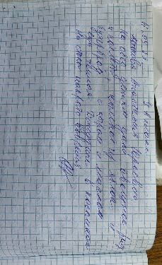 Файл с результатами | 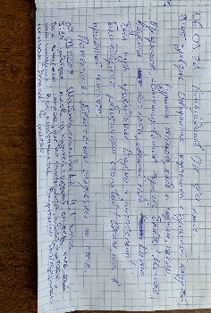 |  | 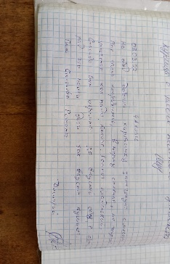
 | Наличии информации для родителей о здоровом питании размещенной на сайте
 | Ссылка на страницу и мероприятия на сайте | https://edu.tatar.ru/nkamsk/sch7/page3387801.htm
5 | Файл с информациями

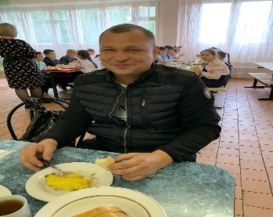
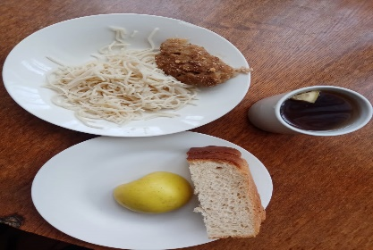
 | Информация по результатам контрольных мероприятий с участием родителей
6 | Файл с результатами | 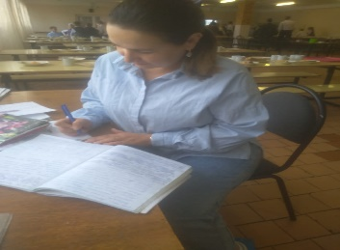 | 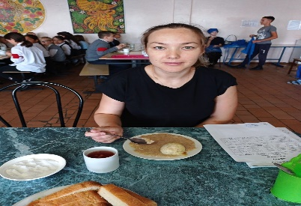 | 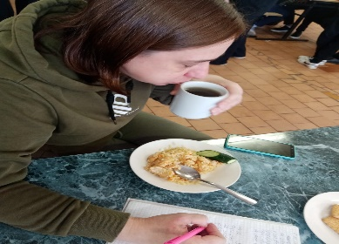 | 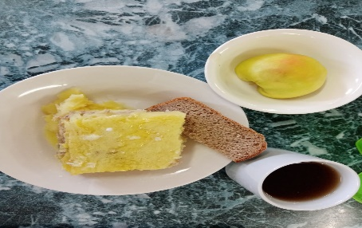
 | Файл фото с членами комиссии | https://edu.tatar.ru/nkamsk/sch7/page4593422.htm
 |  | https://edu.tatar.ru/nkamsk/sch7/page18622.htm
 | Оценка количество пищевых отходов или объема несъедаемых блюд
7 | 20% и менее
 | 30%
 | 40%
 | 50% и более
 | Не ведется

